배차일보- 상단메뉴
4 배차일보 사용 설명 1

 | 배차 일보는 배차한 내역을 기록/조회 하는 화면입니다
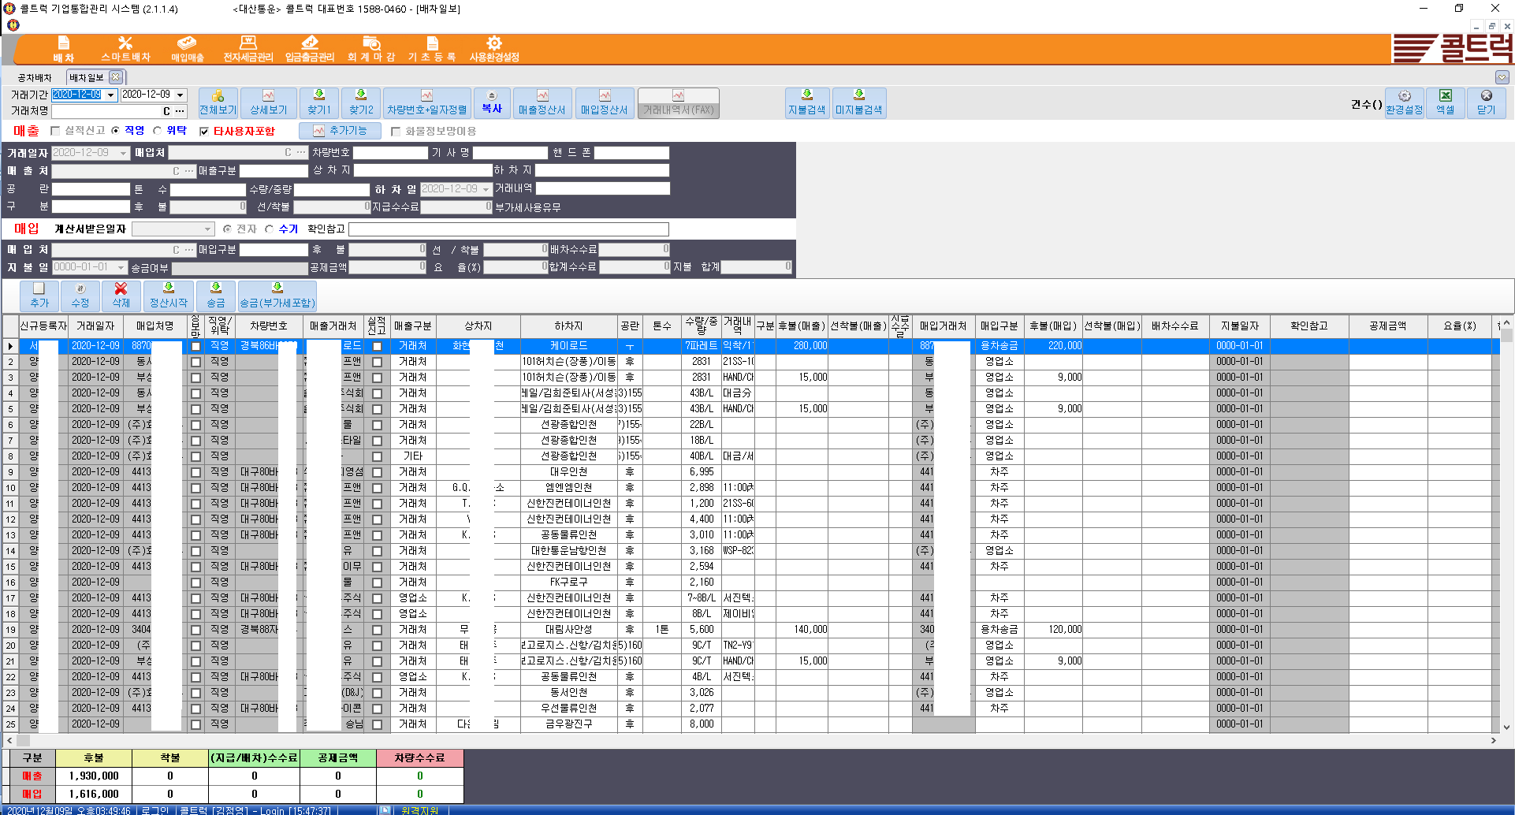

4 배차일보 사용 설명 2
 | 아래는 각 버튼별 사용 설명입니다

 |  |  |  | 검색하고자하는 기간을 입력합니다

 |  |  |  | 특정거래처 검색시 자료를 검색합니다. 거래처명 입력후 엔터치면 거래처가 입력되고
 |  |  |  | 신규거래처일때는 신규거래처등록으로 이동합니다.

 |  | 기존 입력한 검색값을 지울때 사용합니다 ( Clear )

 |  | 거래처 화면을 보여주며 거래처를 추가 수정 삭제 할수 있습니다

 |  | 전체보기를 실행하면 기간내 모든 배차일보 내용을 화면에 보여줍니다

 |  | 화면 리스트에 특정 거래처나 차량번호등 자료를 클릭후 상세보기하면 선택한 자료만 추출하여 화면에 보여줍니다

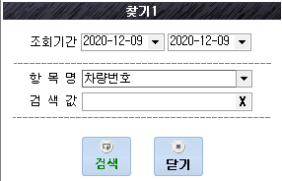
 |  |  |  | 찿기1은 조회기간을 설정하고 항목명을 설정후 검색어를 입력후 검색하며 조회기간내 검색어
 |  |  |  | 자료를 화면에 모주 보여줍니다, 특정 차량이나 거래내역 검색시 유용합니다

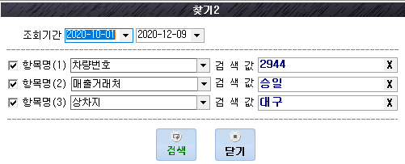
 |  |  |  |  | 찿기2는 찿기1보다 검색조건을 3가지로 다양화하여 검색할수 있습니다
 |  |  |  |  | 화면처럼 차량번호 2944, 매출거래처 승일, 상차지 대구 인 자료를 찿을수 있습니다

 |  |  | 차량번호 일자정렬은 거래기간내 모든 자료중 차량번호별로 정렬하며 보여줍니다
 |  |  | 각 차량별로 운송한 내역은 순차적으로 보여줍니다.

 |  | 복사의 기능은 화면의 자료중 동일한 자료를 입력시 복사를 선택하여 저장하면 복사저장됩니다. |  |  |  | 필히 저장을 눌러야 저장됩니다
 |  | 이때 복사저장되는 자료의 날자는 오늘 날자로 저장됩니다.

 |  | 화면에 조회한 매출거래처의 매출정산서를 출력할수 있습니다
 |  | 거래기간을 설정하고 전체보기 실행후 특정 매출거래처를 선택 후 상세보기하여 매출정산서 클릭시 매출정산서가 출력됩니다.
 |  | 거래기간을 설정하려 전체보기 실행후 매출정산서를 클릭하면 기간내 모든 매출 거래처의 정산서가 출력됩니다

 |  | 화면에 조회한 매입거래처의 매입정산서서를 출력할수 있습니다
 |  | 거래기간을 설정하고 전체보기 실행후 특정 매입거래처를 선택 후 상세보기하여 매입정산서 클릭시 매입정산서가 출력됩니다.
 |  | 거래기간을 설정하려 전체보기 실행후 매입정산서를 클릭하면 기간내 모든 매입 거래처의 정산서가 출력됩니다

 |  |  | 매출정산서, 매입정산서를 fax 전송을 하여주는 기능입니다. 개발완료후 오픈 예정입니다

 |  | 화면에 조회된 내용중 차주에게 지불이 완료된 내역만 보여줍니다. 용차송금 완료건을 보여줍니다

 |  | 화면에 조회된 내용중 차주에게 미지불이 완료된 내역만 보여줍니다. 용차송금이 되지않은건을 보여줍니다

배차일보 - 실적신고 관련 메뉴
5 실적신고 1

 | 매출 내역중 실적신고 하는 자료는 체크박스에 체크합니다. 실적신고하지 않는 자료는 체크 하지 않습니다.

 | 해당운송건이 직영 운송 또는 위탁 운송 인지 구분하여 실적신고 자료 변환시 사용합니다

 | 타사용자는 회사내 자료입력 아이디가 여러명일때 다른사용자 입력자료도 모두 보여 줍니다
 | 본인 입력자료만 볼때는 체크를 해제하여 줍니다

 |  | 추가기능은 실적신고 와 관련된 기능으로 화면에 나온 거래내역 전체를 변환하는 기능입니다
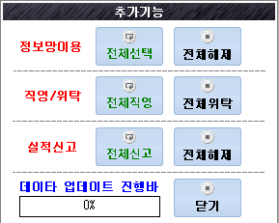

 |  | 정보망이용 - 전체 선택시 화면에 검색된 자료 모두를 정보망이용으로 변경되고 전체해제시
 |  | 화면자료를 모두 해제합니다
 |  | 직영/위탁은 전체직영은 화면검색 자료 모두를 직영운송건으로 변경하고 전체위탁은 화면 검색자료
 |  | 모두를 위탁으로 변경합니다
 |  | 실적신고는 전체신고는 화면검색내용 모두를 실적신고하는 자료로 변환하고
 |  | 전체해제는 화면검색자료를 모두 실적신고 안함으로 변경합니다

배차일보 - 거래내역 입력방법
6 배차일보 입력방법 1

배차일보 자료 추가 메뉴 설명
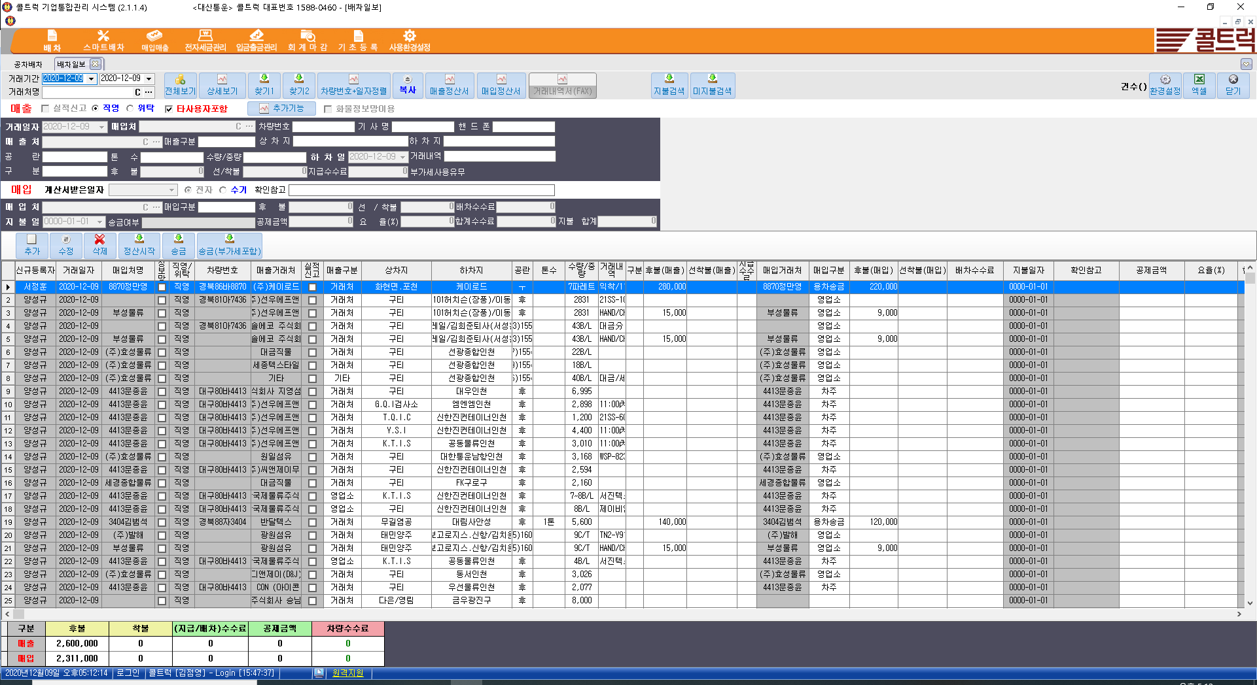

6 배차일보 입력방법 2

 |  | 신규 배차내용을 입력할때 추가 버튼을 누르고 자료를 입력합니다. 매입처 입력란부터 노란색으로 바뀌며 입력을 시작합니다.

 |  |  |  | 자료입력화면 거래일자는 운송한 날자입니다. 기본값은 오늘입니다.

 |  |  |  | 매입처는 매입한 거래처이며 매입 운송료 지불 대상이다. 운송을 맡긴 차주 또는 주선사를 입력합니다.
 |  |  |  | 매입처명 입력후 엔터치면 매입처가 입력되고 신규매입처일때 매입처 (거래처) 등록화면이 시작됩니다.
 |  | 기존 입력한 매입처 검색값을 지울때 사용합니다 ( Clear )

 |  | 매입처 등록 화면을 보여주며 매입처를 추가 수정 할수 있습니다

 |  |  |  |  |  |  | 운송한 차주의 차량번호, 운전자명, 핸드폰 번호를 입력합니다

 |  |  |  |  | 매출처는 매출이 발생한 화주를 말하며 운송료를 청구하는 곳을 말한다
 |  |  |  | 매출처명 입력후 엔터치면 매출처가 입력되고 신규매출처일때 매출처 (거래처) 등록화면이 시작된다

 |  | 기존 입력한 매출처 검색값을 지울때 사용합니다 ( Clear )

 |  | 매출처 등록 화면을 보여주며 매출처를 추가 수정 할수 있습니다

6 배차일보 입력방법 3

 |  |  | 해당 운송건에 대한 운송의뢰 주체를 기록하며 사용자환경에 맞게 거래처,영업소등으로 표기한다
 |  |  | 거래처 = 화주 운송의뢰건 영업소 = 타 영엽소 운송의뢰건 입니다.

 |  |  |  |  |  |  | 상차지와 하차지를 입력한다

 |  |  |  | 자유입력 란이며 개발사는 정산마감전 매출처에대한 선불, 후불등 청구방식을 입력한다

 |  |  | 운송차량의 톤수 를 기록한다

 |  |  |  |  | 운송건의 수량과 중량등을 기록한다 . * 정산서를 출력하면 수량중량이 표기 됩니다

 |  |  |  | 운송 하차일을 기록한다 . 초기값은 거래일자와 동일하다

 |  |  |  |  | 거래내역은 품명,중량,오더번호등 사용자 환경에 맞게 자유 입력한다

 |  |  |  | 운송제품의 규격,품목등을 입력하는 란으로 사용자가 자유롭게 입력할수 있습니다

 |  |  |  | 매출쪽 후불은 매출후불 금액을 기록합니다.

 |  |  |  | 매출쪽 선착불은 매출 선불/착불 금액을 기록합니다.

6 배차일보 입력방법 4

 |  |  | 매출처가 영업소이고 운송료가 선/착불일경우 영업소에 지급하는 수수료 금액을 입력합니다

 |  |  |  |  |  | 운송완료후 계산서가 도착시 계산서 받은 날자와 전자/수기를 구분하여 입력한다

 |  |  |  |  |  |  | 매입처에 대한 기타 사항을 표기합니다

 |  |  |  |  | 매입처는 매입한 거래처이며며 매입 운송료 지불 대상입니다.
 |  |  |  |  | 운송을 의뢰한 차주 또는 주선사를 입력합니다.
 |  |  |  |  | 매입처명 입력후 엔터치면 매입처가 입력되고
 |  |  |  |  | 신규매입처일때 매입처 (거래처) 등록화면이 시작됩니다.
 |  | 기존 입력한 매입처 검색값을 지울때 사용합니다 ( Clear )

 |  | 매입처 등록 화면을 보여주며 매입처를 추가 수정 할수 있습니다
 | 화면 상단의 매입처와 하단 매입처는 동일합니다 .

 |  |  | 매입 거래처를 구분하기 위해 기록합니다
 |  |  | 차주 = 월 정산 차주(매입정산서 필요함) 용차 = 건별 정산 차주(매입정산서 불필요. 세금계산서 수신시 결재)
 |  |  | 영업소= 월 정산 영업소(매입정산서 필요함)

 |  |  |  | 매입쪽 후불은 매입후불 금액을 기록합니다.

6 배차일보 입력방법 5

 |  |  |  | 매입쪽 선착불은 매입 선불/착불 금액을 기록합니다.

 |  |  | 매출처가 영업소이고 선/착불 운송료일 경우 매입운송료에서 일정금액을 공제하여 지급수수료를 매출영업소에
 |  |  | 지급할 금액 (예 : 배차수수료 20,000원을 공제하여 매출주선사에 지급수수료 10,000원 지급한다)

 |  |  | 용차 운송료를 송금한 날자를 기록한다. 이것으로 운송료 지급/미지급을 확인할수있다.

 |  |  |  | 아래 송금 / 송금(부가세포함)송금 버튼을 이용하여 송금시 부가세 포함/미포함 여부를 기록한다

 |  |  |  | 해당 버튼 사용시 수정버튼을 누르고 송금/송금(부가세포함)을 누른후 저장버튼으로 자료를 저장하여준다

 |  |  | 매입차량이 월대,직영 차량의 경우 공제하는 금액을 기록한다

 |  |  | 매입차량이 월대,직영 차량의 경우 공제하는 수수료를 % 단위로 공제한다. (예 10 기록시 매입금액에서 10% 공제함)

 |  |  | 요율 (%) 적용 공제시 환산금액입니다.

 |  |  | 모든 수수료 공제후 매입처에 지급하는 실제금액입니다. = ( 매입후불 +매입선착불) -합계수수료

거래처등록
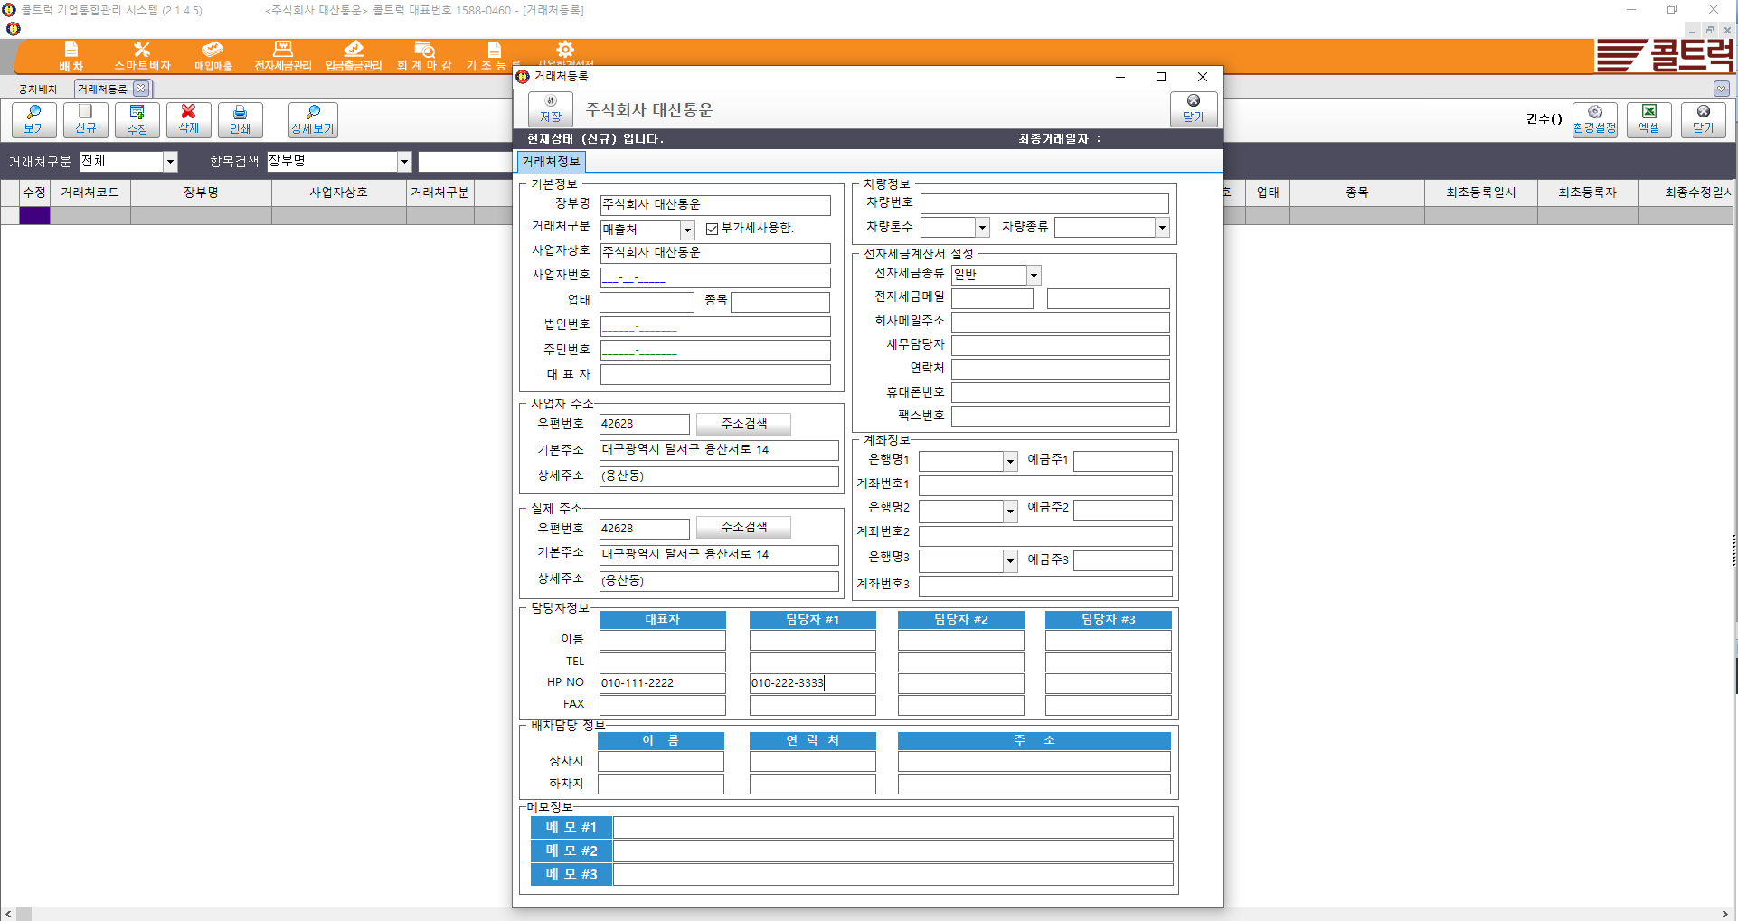
거래처등록 - 거래처 정보를 조회 / 등록 / 수정을 할수있다
 | 거래처가 차주일경우 차량 정보를 입력한다

매출현황
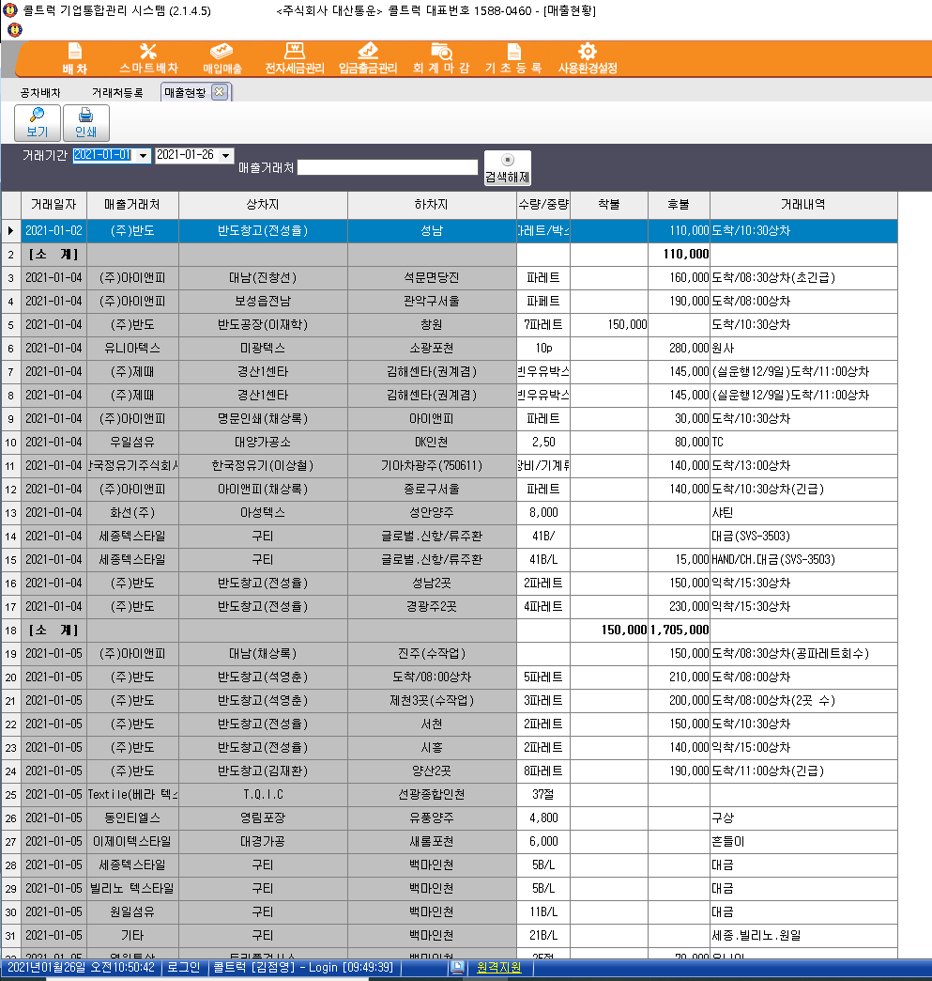
매출현황 | 조회 기간내 매출 내역을 건별로 조회 / 출력할수 있다

매입현황
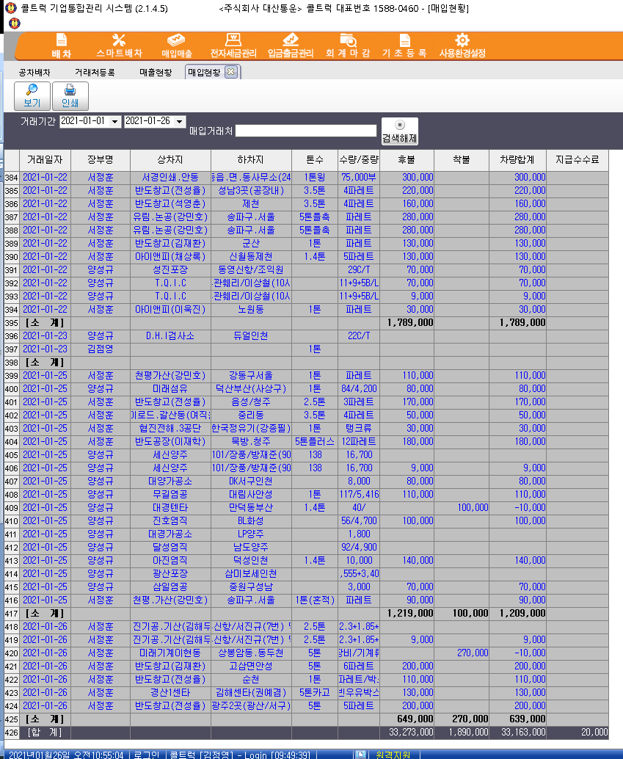
매입현황 | 조회 기간내 매입 내역을 건별로 조회 / 출력할수 있다

